Sheet1
Kode Produk | Nama Produk | Kategori | Harga Produk | Harga Diskon Produk | Stok Produk | Gambar Produk
83748734979 | Produk 1 | Kat 1 | 40000 | 0 | 400 | 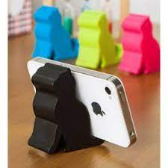
4832492343 | Produk 2 | Kat 2 | 100000 | 10 | 120
929483434 | Produk 3 | Kat 3 | 400000 | 14 | 300 | 

